Arkusz1
ID | BR1 | 1-16.01.2025 | ID | BR1 | 2-16.01.2025
Nazwa / Summary |  | Niwyświetlają Obrazki | Nazwa / Summary |  | Błand w tekstu html
Warunki wstępne / Pre-conditions |  | Wchodzenia na strone Shirts: link:https://skleptest.pl/blog/ | Warunki wstępne / Pre-conditions |  | Wchodzenia na strone Contact: link:https://skleptest.pl/blog/
Kroki / Steps |  | 1. Wejdz na strone głowne | Kroki / Steps |  | 1. Wejdz na strone głowne
 |  | 2. W menu kategorii wybrać shirts |  |  | 2. Wybrać Contact

Warunki końcowe / Pre-conditions |  | Nie wyświntają obrazki | Warunki końcowe / Pre-conditions |  | Błand w tekstu html
Aktualny rezultat |  | Nie wyświntają obrazki | Aktualny rezultat |  | Błand w tekstu html
Oczekiwany rezultat |  | Mają się zobacieć obrazek produktu | Oczekiwany rezultat |  | Contetn form ma być
Priorytet / Priority |  | medium | Priorytet / Priority |  | low
Stopień wpływu / Severity |  | medium | Stopień wpływu / Severity |  | Cosmetic
Typ defektu |  | Functional | Typ defektu |  | Performance
Załączniki |  | zjęcie | Załączniki | 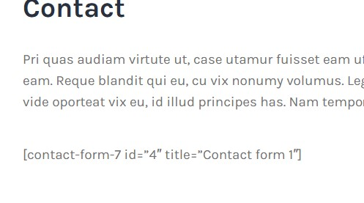
System, na którym znaleziono błąd |  | Windows 10, Chrom | System, na którym znaleziono błąd |  | Windows 10, Chrom
Osoba przypisana do raportu |  | Oleksandr Osadchyi | Osoba przypisana do raportu |  | Oleksandr Osadchyi

